Tìm kiếm khu cắm trại
Project Name | Sử dụng Node Js và React Js xây dựng website đặt lịch cắm trại EverTrip tích hợp thanh toán online
Module Code | Tìm kiếm khu cắm trại
 | Hoàn thành | Lỗi | Chưa kiểm tra |  | Bị chặn | Tổng lần kiểm tra
Round 1 | 4 | 2 | 0 |  | 0 | 6
Round 2 | 5 | 1 | 0 |  | 0 | 6
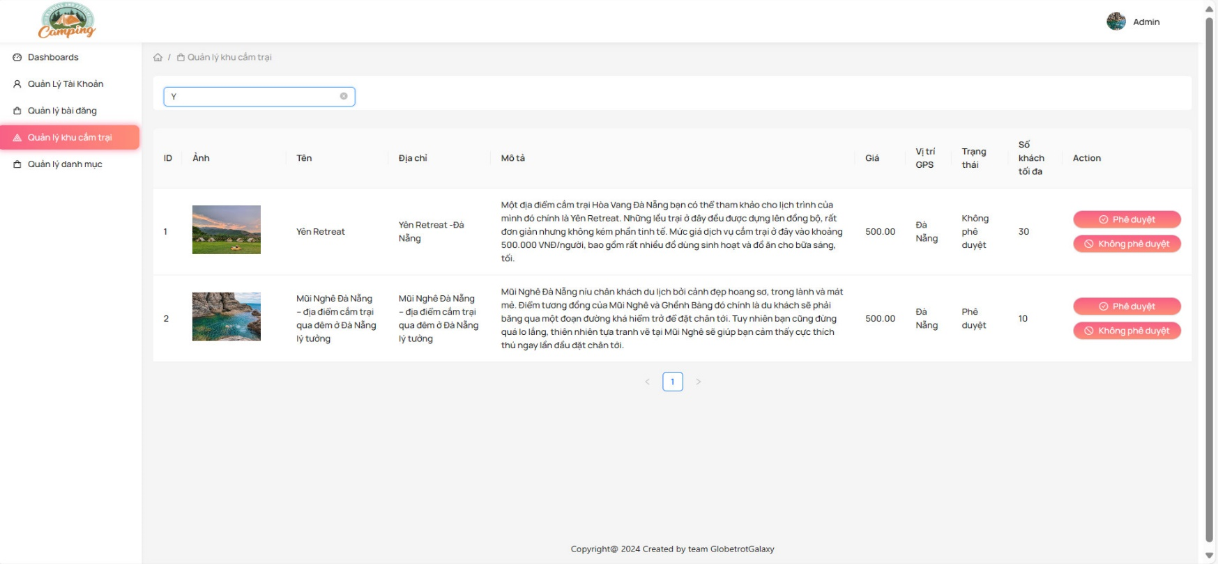

Test Case ID | Mô tả | Quy Trình | Điều kiện tiên quyết | Kết quả mong đợi | Kết quả thực tế | Kết quả |  |  | Kết quả |  |  | Chú thích
 |  |  |  |  |  | Vòng 1 |  |  | Vòng 2
 |  |  |  |  |  | Trạng thái | Ngày kiểm tra | Người kiểm tra | Trạng thái | Ngày kiểm tra | Người kiểm tra
GUI_SHOW Tìm kiếm khu cắm trại
GUI-TKKCT01 | [Item] Menu |  |  | -Label : black -Status : enable | -Label : black -Status : enable | Passed | 20/04/2024 | Thiều | Passed | 22/04/2024 | Hằng
GUI-TKKCT02 | [Search(Tìm kiếm)] Textbox |  |  | -Text color : black -Status : enable | -Text color : black -Status : enable | Passed | 20/04/2024 | Thiều | Passed | 22/04/2024 | Hằng
FUNCTION_SHOW Tìm kiếm khu cắm trại
FUNC-TKKCT01 | Tìm kiếm khu cắm trại | 1. Truy cập vào trang tìm kiếm khu cắm trại. 2. Nhập từ khóa tìm kiếm vào ô tìm kiếm. 3. Nhấn nút tìm kiếm. | Người dùng đã truy cập vào trang tìm kiếm khu cắm trại. | Hiển thị kết quả tìm kiếm phù hợp với từ khóa nhập vào. | Hiển thị kết quả tìm kiếm phù hợp với từ khóa nhập vào. | Failed | 20/04/2024 | Thiều | Passed | 22/04/2024 | Hằng
FUNC-TKKCT02 | Tìm kiếm không có kết quả | 1. Truy cập vào trang tìm kiếm khu cắm trại. 2. Nhập từ khóa tìm kiếm không có trong hệ thống vào ô tìm kiếm. 3. Nhấn nút tìm kiếm. | Người dùng đã truy cập vào trang tìm kiếm khu cắm trại. | Hiển thị thông báo không tìm thấy kết quả phù hợp. | Hiển thị thông báo không tìm thấy kết quả phù hợp. | Passed | 20/04/2024 | Thiều | Passed | 22/04/2024 | Hằng
FUNC-TKKCT03 | Tìm kiếm bằng từ khóa rỗng | 1. Truy cập vào trang tìm kiếm khu cắm trại. 2. Để trống ô tìm kiếm. 3. Nhấn nút tìm kiếm. | Người dùng đã truy cập vào trang tìm kiếm khu cắm trại. | Hiển thị tất cả kết quả khu cắm trại có trong hệ thống. | Hiển thị tất cả kết quả khu cắm trại có trong hệ thống. | Passed | 20/04/2024 | Thiều | Passed | 22/04/2024 | Hằng
FUNC-TKKCT04 | Tìm kiếm với từ khóa đặc biệt | 1. Truy cập vào trang tìm kiếm khu cắm trại. 2. Nhập từ khóa chứa các ký tự đặc biệt vào ô tìm kiếm. 3. Nhấn nút tìm kiếm. | Người dùng đã truy cập vào trang tìm kiếm khu cắm trại. | Hiển thị kết quả tìm kiếm phù hợp với từ khóa nhập vào. | Không thể tìm kiếm với từ khóa đặc biệt | Failed | 20/04/2024 | Thiều | Failed | 22/04/2024 | Hằng

Xem thông tin khu cắm trại
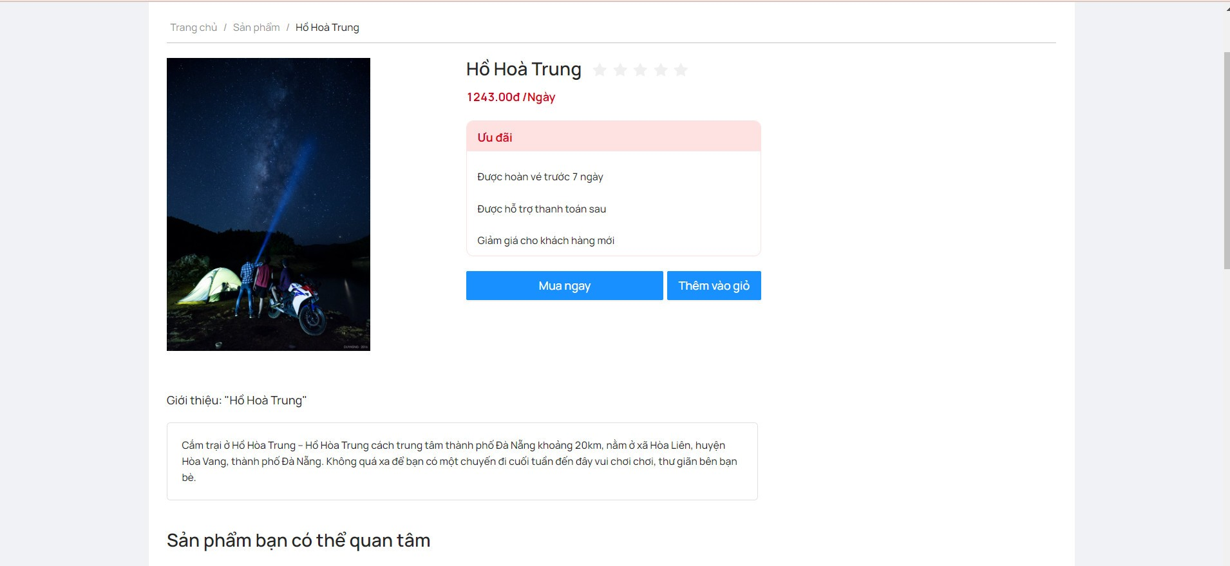
Project Name | Sử dụng Node Js và React Js xây dựng website đặt lịch cắm trại EverTrip tích hợp thanh toán online
Module Code | Xem thông tin khu cắm trại
 | Hoàn thành | Lỗi | Chưa kiểm tra | Bị chặn | Tổng trường hợp kiểm tra
Round 1 | 7 | 3 | 0 | 0 | 7
Round 2 | 10 | 0 | 0 | 0 | 10
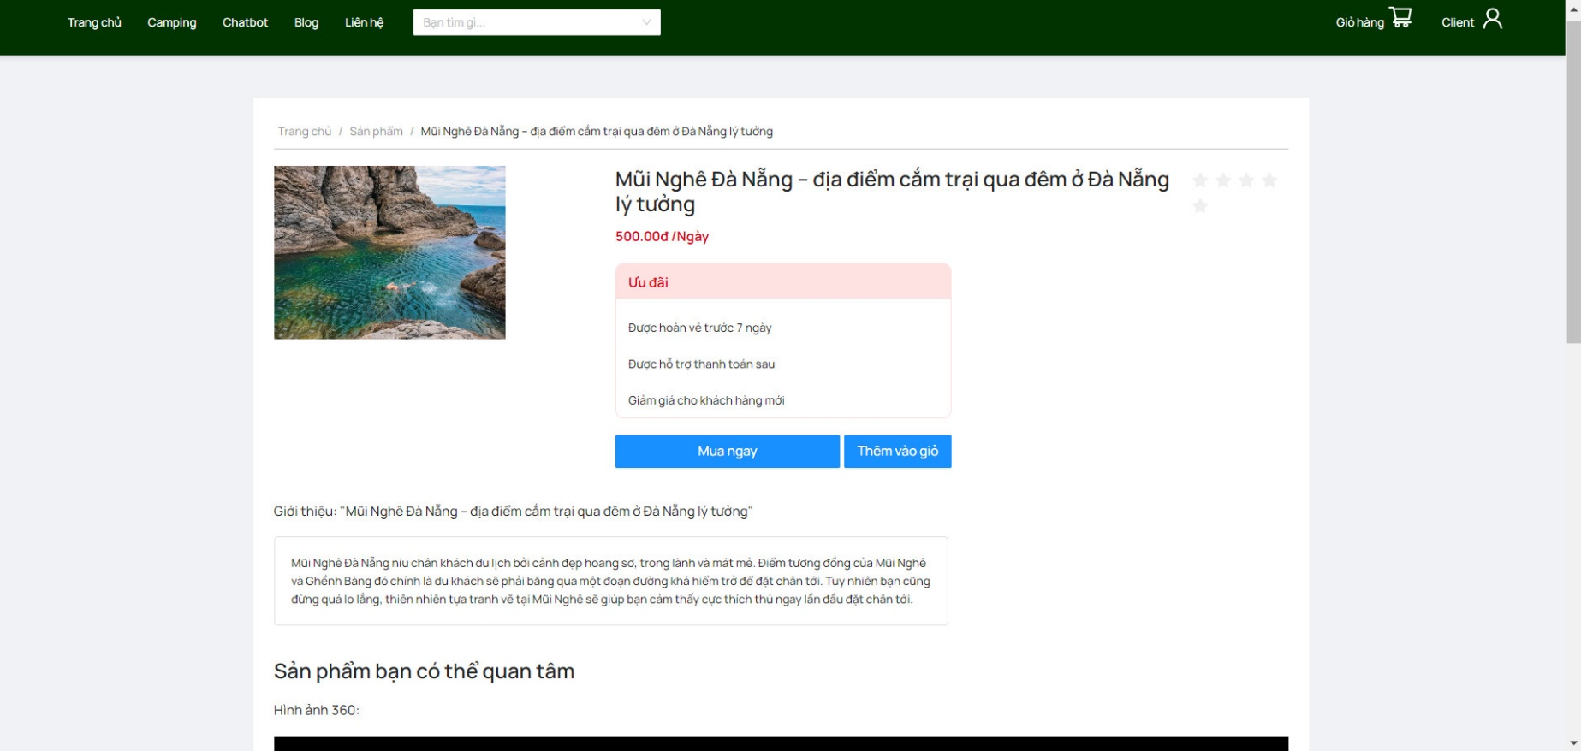

Test Case ID | Mô tả | Quy Trình | Điều kiện tiên quyết | Kết quả mong đợi | Kết quả thực tế | Kết quả |  |  | Kết quả |  |  | Chú thích
 |  |  |  |  |  | Vòng 1 |  |  | Vòng 2
 |  |  |  |  |  | Trạng thái | Ngày kiểm tra | Người kiểm tra | Trạng thái | Ngày kiểm tra | Người kiểm tra
GUI_SHOW Xem thông tin khu cắm trại
GUI-XTTKCT01 | [Item] Menu |  |  | -Label : black -Status : enable | -Label : black -Status : enable | Passed | 20/04/2024 | Nhàn | Passed | 22/04/2024 | Tuấn
FUNCTION_SHOW Xem thông tin khu cắm trại
FUNC-XTTKCT01 | Xem thông tin chi tiết khu cắm trại | 1. Truy cập vào trang xem thông tin khu cắm trại. 2. Chọn một khu cắm trại từ danh sách. 3. Xem chi tiết thông tin khu cắm trại. | Người dùng đã truy cập vào trang xem thông tin khu cắm trại. | Hiển thị chi tiết thông tin của khu cắm trại được chọn. | Hiển thị chi tiết thông tin của khu cắm trại được chọn. | Passed | 20/04/2024 | Nhàn | Passed | 22/04/2024 | Tuấn
FUNC-XTTKCT02 | Kiểm tra hiển thị ảnh của khu cắm trại | 1. Truy cập vào trang xem thông tin khu cắm trại. 2. Chọn một khu cắm trại từ danh sách. | Người dùng đã truy cập vào trang xem thông tin khu cắm trại. | Hiển thị ảnh của khu cắm trại. | Hiển thị ảnh của khu cắm trại. | Passed | 20/04/2024 | Nhàn | Passed | 22/04/2024 | Tuấn
FUNC-XTTKCT03 | Kiểm tra hiển thị tên của khu cắm trại | 1. Truy cập vào trang xem thông tin khu cắm trại. 2. Chọn một khu cắm trại từ danh sách. | Người dùng đã truy cập vào trang xem thông tin khu cắm trại. | Hiển thị tên của khu cắm trại. | Hiển thị tên của khu cắm trại. | Failed | 20/04/2024 | Nhàn | Passed | 22/04/2024 | Tuấn
FUNC-XTTKCT04 | Kiểm tra hiển thị địa chỉ của khu cắm trại | 1. Truy cập vào trang xem thông tin khu cắm trại. 2. Chọn một khu cắm trại từ danh sách. | Người dùng đã truy cập vào trang xem thông tin khu cắm trại. | Hiển thị địa chỉ của khu cắm trại. | Hiển thị địa chỉ của khu cắm trại. | Failed | 20/04/2024 | Nhàn | Passed | 22/04/2024 | Tuấn
FUNC-XTTKCT05 | Kiểm tra hiển thị mô tả của khu cắm trại | 1. Truy cập vào trang xem thông tin khu cắm trại. 2. Chọn một khu cắm trại từ danh sách. | Người dùng đã truy cập vào trang xem thông tin khu cắm trại. | Hiển thị mô tả của khu cắm trại. | Hiển thị mô tả của khu cắm trại. | Passed | 2024-04-20 | Nhàn | Passed | 22/04/2024 | Tuấn
FUNC-XTTKCT06 | Kiểm tra hiển thị giá của khu cắm trại | 1. Truy cập vào trang xem thông tin khu cắm trại. 2. Chọn một khu cắm trại từ danh sách. | Người dùng đã truy cập vào trang xem thông tin khu cắm trại. | Hiển thị giá của khu cắm trại. | Hiển thị giá của khu cắm trại. | Passed | 20/04/2024 | Nhàn | Passed | 22/04/2024 | Tuấn
FUNC-XTTKCT07 | Kiểm tra hiển thị vị trí GPS của khu cắm trại | 1. Truy cập vào trang xem thông tin khu cắm trại. 2. Chọn một khu cắm trại từ danh sách. | Người dùng đã truy cập vào trang xem thông tin khu cắm trại. | Hiển thị vị trí GPS của khu cắm trại. | Hiển thị vị trí GPS của khu cắm trại. | Failed | 20/04/2024 | Nhàn | Passed | 22/04/2024 | Tuấn
FUNC-XTTKCT08 | Kiểm tra hiển thị trạng thái của khu cắm trại | 1. Truy cập vào trang xem thông tin khu cắm trại. 2. Chọn một khu cắm trại từ danh sách. | Người dùng đã truy cập vào trang xem thông tin khu cắm trại. | Hiển thị trạng thái của khu cắm trại. | Hiển thị trạng thái của khu cắm trại. | Passed | 20/04/2024 | Nhàn | Passed | 22/04/2024 | Tuấn
FUNC-XTTKCT09 | Kiểm tra hiển thị số khách tối đa của khu cắm trại | 1. Truy cập vào trang xem thông tin khu cắm trại. 2. Chọn một khu cắm trại từ danh sách. | Người dùng đã truy cập vào trang xem thông tin khu cắm trại. | Hiển thị số khách tối đa của khu cắm trại. | Hiển thị số khách tối đa của khu cắm trại. | Passed | 20/04/2024 | Nhàn | Passed | 22/04/2024 | Tuấn

Quản lý khu cắm trại
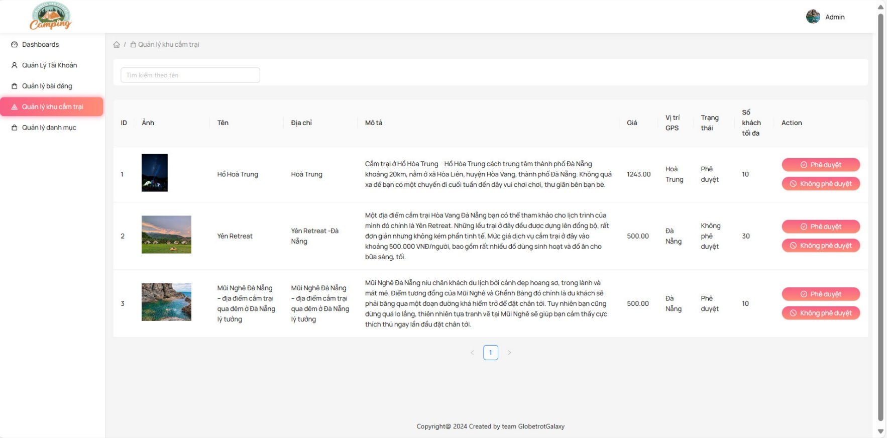
Project Name | Sử dụng Node Js và React Js xây dựng website đặt lịch cắm trại EverTrip tích hợp thanh toán online
Module Code | Quản lý khu cắm trại
 | Hoàn thành | Lỗi | Chưa kiểm tra | Bị chặn | Tổng lần kiểm tra
Round 1 | 7 | 2 | 0 | 0 | 9
Round 2 | 9 | 0 | 0 | 0 | 9
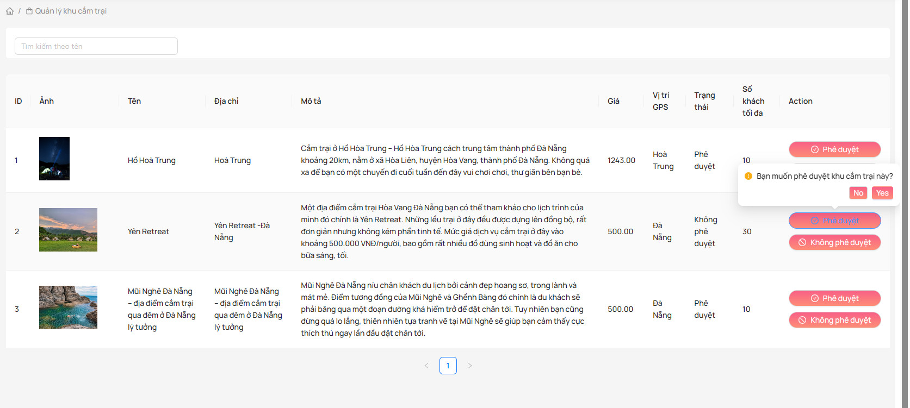

Test Case ID | Mô tả | Quy Trình | Điều kiện tiên quyết | Kết quả mong đợi | Kết quả thực tế | Kết quả |  |  | Kết quả |  |  | Chú thích
 |  |  |  |  |  | Vòng 1 |  |  | Vòng 2
 |  |  |  |  |  | Trạng thái | Ngày kiểm tra | Người kiểm tra | Trạng thái | Ngày kiểm tra | Người kiểm tra
GUI_SHOW Quản lý khu cắm trại
GUI-QLKCT01 | [STT] Menu |  |  | -Label : black -Status : enable | -Label : black -Status : enable | Passed | 20/04/2024 | Hằng | Passed | 22/04/2024 | Nhàn
GUI-QLKCT02 | [Edit(Sửa)] Button |  |  | -Text color : black -Status : enable | -Text color : black -Status : enable | Passed | 20/04/2024 | Hằng | Passed | 22/04/2024 | Nhàn
GUI-QLKCT03 | [Delete(Xóa)] Button |  |  | -Text color : black -Status : enable | -Text color : black -Status : enable | Passed | 20/04/2024 | Hằng | Passed | 22/04/2024 | Nhàn
GUI-QLKCT04 | [Add(Thêm)] Button |  |  | -Text color : black -Status : enable | -Text color : black -Status : enable | Passed | 20/04/2024 | Hằng | Passed | 22/04/2024 | Nhàn
FUNCTION_SHOW Quản lý khu cắm trại
FUNC-QLKCT01 | Thêm khu cắm trại mới | 1. Truy cập vào trang quản lý khu cắm trại. 2. Chọn tùy chọn thêm khu cắm trại mới. 3. Nhập thông tin cho khu cắm trại mới. 4. Nhấn nút lưu. | Người dùng đã đăng nhập vào hệ thống và có quyền quản lý khu cắm trại. | Hiển thị thông báo xác nhận khu cắm trại mới đã được thêm vào hệ thống. | Hiển thị thông báo xác nhận khu cắm trại mới đã được thêm vào hệ thống. | Passed | 20/04/2024 | Hằng | Passed | 22/04/2024 | Nhàn
FUNC-QLKCT02 | Chỉnh sửa thông tin khu cắm trại | 1. Truy cập vào trang quản lý khu cắm trại. 2. Chọn một khu cắm trại từ danh sách. 3. Chọn tùy chọn chỉnh sửa thông tin. 4. Thay đổi thông tin cần chỉnh sửa. 5. Nhấn nút lưu. | Người dùng đã đăng nhập vào hệ thống và có quyền quản lý khu cắm trại. | Hiển thị thông báo xác nhận thông tin khu cắm trại đã được chỉnh sửa. | Hiển thị thông báo xác nhận thông tin khu cắm trại đã được chỉnh sửa. | Failed | 20/04/2024 | Hằng | Passed | 22/04/2024 | Nhàn
FUNC-QLKCT03 | Xóa khu cắm trại | 1. Truy cập vào trang quản lý khu cắm trại. 2. Chọn một khu cắm trại từ danh sách. 3. Chọn tùy chọn xóa. 4. Xác nhận xóa. | Người dùng đã đăng nhập vào hệ thống và có quyền quản lý khu cắm trại. | Hiển thị thông báo xác nhận khu cắm trại đã được xóa khỏi hệ thống. | Hiển thị thông báo xác nhận khu cắm trại đã được xóa khỏi hệ thống. | Passed | 20/04/2024 | Hằng | Passed | 22/04/2024 | Nhàn
FUNC-QLKCT04 | Kiểm tra hiển thị danh sách khu cắm trại | 1. Truy cập vào trang quản lý khu cắm trại. | Người dùng đã đăng nhập vào hệ thống và có quyền quản lý khu cắm trại. | Hiển thị danh sách các khu cắm trại hiện có trong hệ thống. | Hiển thị danh sách các khu cắm trại hiện có trong hệ thống. | Passed | 20/04/2024 | Hằng | Passed | 22/04/2024 | Nhàn
FUNC-QLKCT05 | Kiểm tra hiển thị chi tiết khu cắm trại | 1. Truy cập vào trang quản lý khu cắm trại. 2. Chọn một khu cắm trại từ danh sách. | Người dùng đã đăng nhập vào hệ thống và có quyền quản lý khu cắm trại. | Hiển thị chi tiết của khu cắm trại được chọn. | Hiển thị chi tiết của khu cắm trại được chọn. | Failed | 20/04/2024 | Hằng | Passed | 22/04/2024 | Nhàn

Quản lý danh mục khu cắm trại
Project Name | Sử dụng Node Js và React Js xây dựng website đặt lịch cắm trại EverTrip tích hợp thanh toán online
Module Code | Quản lý danh mục khu cắm trại
 | Hoàn thành | Lỗi | Chưa kiểm tra | Bị chặn | Tổng lần kiểm tra
Round 1 | 7 | 2 | 0 | 0 | 9
Round 2 | 9 | 0 | 0 | 0 | 9
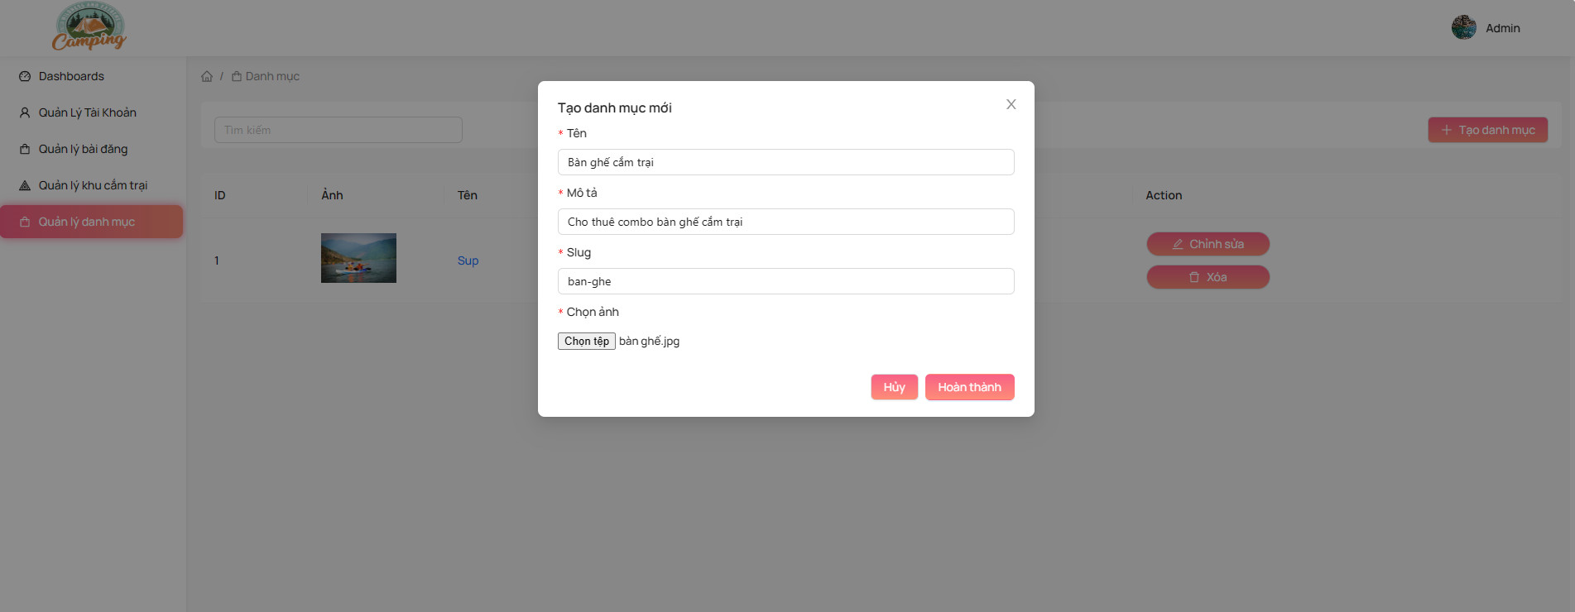

Test Case ID | Mô tả | Quy Trình | Điều kiện tiên quyết | Kết quả mong đợi | Kết quả thực tế | Kết quả |  |  | Kết quả |  |  | Chú thích
 |  |  |  |  |  | Vòng 1 |  |  | Vòng 2
 |  |  |  |  |  | Trạng thái | Ngày kiểm tra | Người kiểm tra | Trạng thái | Ngày kiểm tra | Người kiểm tra
GUI_SHOW Quản lý danh mục khu cắm trại
GUI-QLDMKCT01 | [STT] Menu |  |  | -Label : black -Status : enable | -Label : black -Status : enable | Passed | 20/04/2024 | Tuấn | Passed | 22/04/2024 | Mạnh
GUI-QLDMKCT02 | [Edit(Sửa)] Button |  |  | -Text color : black -Status : enable | -Text color : black -Status : enable | Passed | 20/04/2024 | Tuấn | Passed | 22/04/2024 | Mạnh
GUI-QLDMKCT03 | [Delete(Xóa)] Button |  |  | -Text color : black -Status : enable | -Text color : black -Status : enable | Passed | 20/04/2024 | Tuấn | Passed | 22/04/2024 | Mạnh
GUI-QLDMKCT04 | [Add(Thêm)] Button |  |  | -Text color : black -Status : enable | -Text color : black -Status : enable | Passed | 20/04/2024 | Tuấn | Passed | 22/04/2024 | Mạnh
FUNCTION_SHOW Quản lý danh mục khu cắm trại
FUNC-QLDMKCT01 | Thêm danh mục mới | 1. Truy cập vào trang quản lý danh mục. 2. Chọn tùy chọn thêm danh mục mới. 3. Nhập thông tin cho danh mục mới. 4. Nhấn nút lưu. | Người dùng đã đăng nhập vào hệ thống và có quyền quản lý danh mục. | Hiển thị thông báo xác nhận danh mục mới đã được thêm vào hệ thống. | Hiển thị thông báo xác nhận danh mục mới đã được thêm vào hệ thống. | Passed | 20/04/2024 | Tuấn | Passed | 22/04/2024 | Mạnh
FUNC-QLDMKCT02 | Chỉnh sửa thông tin danh mục | 1. Truy cập vào trang quản lý danh mục. 2. Chọn một danh mục từ danh sách. 3. Chọn tùy chọn chỉnh sửa thông tin. 4. Thay đổi thông tin cần chỉnh sửa. 5. Nhấn nút lưu. | Người dùng đã đăng nhập vào hệ thống và có quyền quản lý danh mục. | Hiển thị thông báo xác nhận thông tin danh mục đã được chỉnh sửa. | Hiển thị thông báo xác nhận thông tin danh mục đã được chỉnh sửa. | Failed | 20/04/2024 | Tuấn | Passed | 22/04/2024 | Mạnh
FUNC-QLDMKCT03 | Xóa danh mục | 1. Truy cập vào trang quản lý danh mục. 2. Chọn một danh mục từ danh sách. 3. Chọn tùy chọn xóa. 4. Xác nhận xóa. | Người dùng đã đăng nhập vào hệ thống và có quyền quản lý danh mục. | Hiển thị thông báo xác nhận danh mục đã được xóa khỏi hệ thống. | Hiển thị thông báo xác nhận danh mục đã được xóa khỏi hệ thống. | Passed | 20/04/2024 | Tuấn | Passed | 22/04/2024 | Mạnh
FUNC-QLDMKCT04 | Kiểm tra hiển thị danh sách danh mục | 1. Truy cập vào trang quản lý danh mục. | Người dùng đã đăng nhập vào hệ thống và có quyền quản lý danh mục. | Hiển thị danh sách các danh mục hiện có trong hệ thống. | Hiển thị danh sách các danh mục hiện có trong hệ thống. | Failed | 20/04/2024 | Tuấn | Passed | 22/04/2024 | Mạnh
FUNC-QLDMKCT05 | Kiểm tra hiển thị chi tiết danh mục | 1. Truy cập vào trang quản lý danh mục. 2. Chọn một danh mục từ danh sách. | Người dùng đã đăng nhập vào hệ thống và có quyền quản lý danh mục. | Hiển thị chi tiết của danh mục được chọn. | Hiển thị chi tiết của danh mục được chọn. | Passed | 20/04/2024 | Tuấn | Passed | 22/04/2024 | Mạnh

Quản lý voucher
Project Name | Sử dụng Node Js và React Js xây dựng website đặt lịch cắm trại EverTrip tích hợp thanh toán online
Module Code | Quản lý voucher
 | Hoàn thành | Lỗi | Chưa kiểm tra | Bị chặn | Tổng lần kiểm tra
Round 1 | 5 | 4 | 0 | 0 | 9
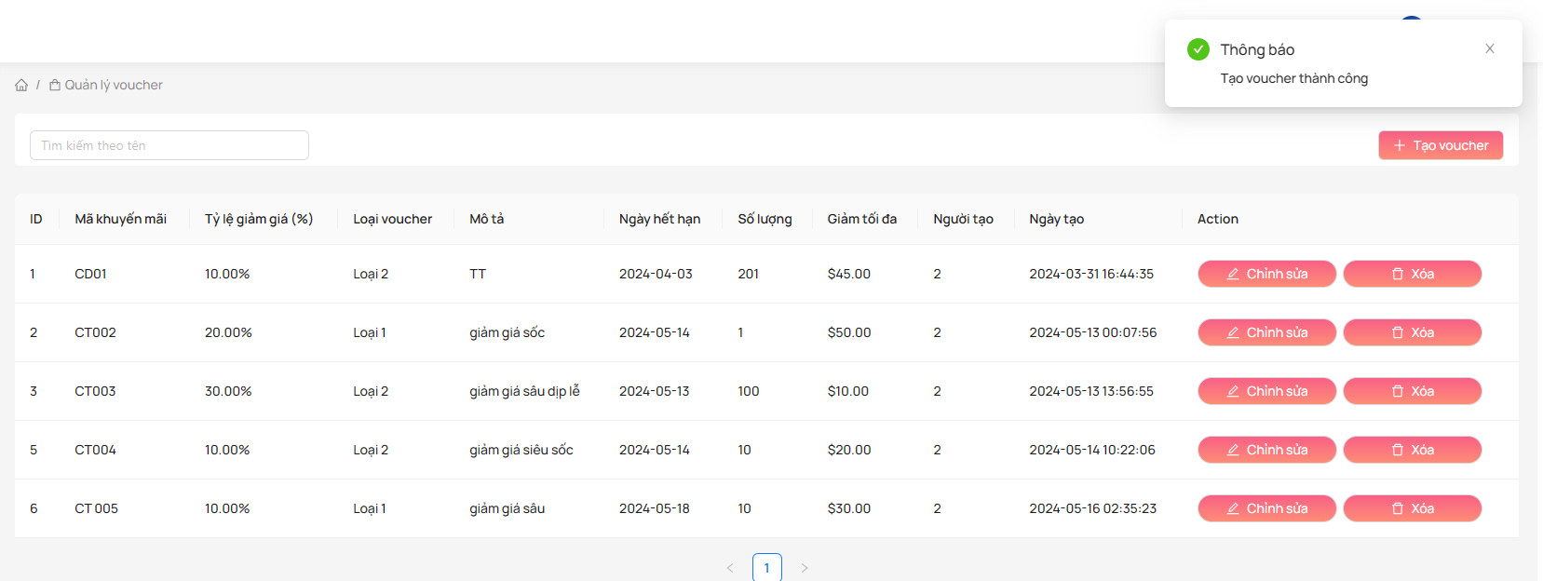
Round 2 | 9 | 0 | 0 | 0 | 9
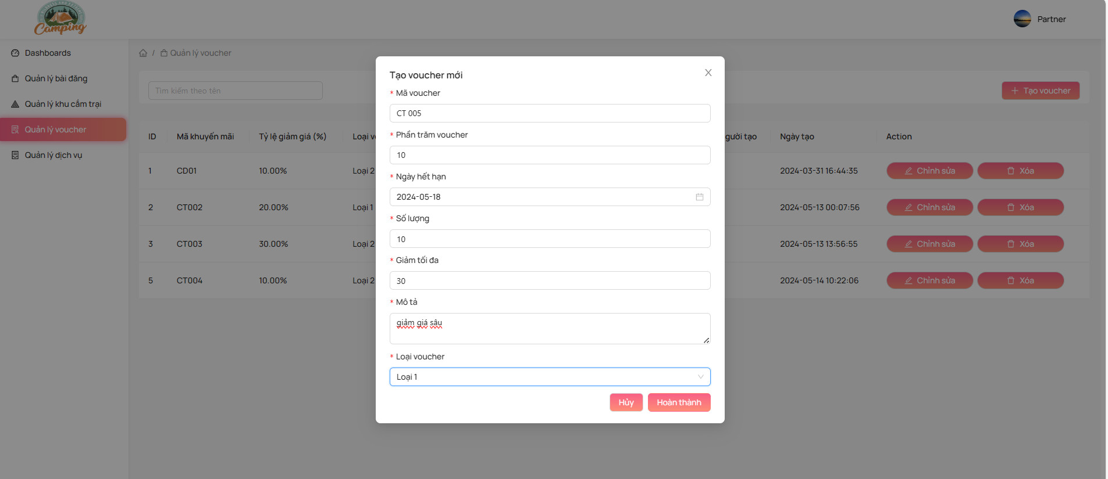

Test Case ID | Mô tả | Quy Trình | Điều kiện tiên quyết | Kết quả mong đợi | Kết quả thực tế | Kết quả |  |  | Kết quả |  |  | Chú thích
 |  |  |  |  |  | Vòng 1 |  |  | Vòng 2
 |  |  |  |  |  | Trạng thái | Ngày kiểm tra | Người kiểm tra | Trạng thái | Ngày kiểm tra | Người kiểm tra
GUI_SHOW Quản lý voucher
GUI-QLVC01 | [STT] Menu |  |  | -Label : black -Status : enable | -Label : black -Status : enable | Passed | 20/04/2024 | Mạnh | Passed | 22/04/2024 | Thiều
GUI-QLVC02 | [Edit(Sửa)] Button |  |  | -Text color : black -Status : enable | -Text color : black -Status : enable | Passed | 20/04/2024 | Mạnh | Passed | 22/04/2024 | Thiều
GUI-QLVC03 | [Delete(Xóa)] Button |  |  | -Text color : black -Status : enable | -Text color : black -Status : enable | Passed | 20/04/2024 | Mạnh | Passed | 22/04/2024 | Thiều
GUI-QLVC04 | [Add(Thêm)] Button |  |  | -Text color : black -Status : enable | -Text color : black -Status : enable | Passed | 20/04/2024 | Mạnh | Passed | 22/04/2024 | Thiều
FUNCTION_SHOW Quản lý voucher
FUNC-QLVC01 | Thêm voucher mới | 1. Truy cập vào trang quản lý voucher. 2. Chọn tùy chọn thêm voucher mới. 3. Nhập thông tin cho voucher mới. 4. Nhấn nút lưu. | Người dùng đã đăng nhập vào hệ thống và có quyền quản lý voucher. | Hiển thị thông báo xác nhận voucher mới đã được thêm vào hệ thống. | Hiển thị thông báo xác nhận voucher mới đã được thêm vào hệ thống. | Failed | 20/04/2024 | Mạnh | Passed | 22/04/2024 | Thiều
FUNC-QLVC02 | Chỉnh sửa thông tin voucher | 1. Truy cập vào trang quản lý voucher. 2. Chọn một voucher từ danh sách. 3. Chọn tùy chọn chỉnh sửa thông tin. 4. Thay đổi thông tin cần chỉnh sửa. 5. Nhấn nút lưu. | Người dùng đã đăng nhập vào hệ thống và có quyền quản lý voucher. | Hiển thị thông báo xác nhận thông tin voucher đã được chỉnh sửa. | Hiển thị thông báo xác nhận thông tin voucher đã được chỉnh sửa. | Failed | 20/04/2024 | Mạnh | Passed | 22/04/2024 | Thiều
FUNC-QLVC03 | Xóa voucher | 1. Truy cập vào trang quản lý voucher. 2. Chọn một voucher từ danh sách. 3. Chọn tùy chọn xóa. 4. Xác nhận xóa. | Người dùng đã đăng nhập vào hệ thống và có quyền quản lý voucher. | Hiển thị thông báo xác nhận voucher đã được xóa khỏi hệ thống. | Hiển thị thông báo xác nhận voucher đã được xóa khỏi hệ thống. | Failed | 20/04/2024 | Mạnh | Passed | 22/04/2024 | Thiều
FUNC-QLVC04 | Kiểm tra hiển thị danh sách voucher | 1. Truy cập vào trang quản lý voucher. | Người dùng đã đăng nhập vào hệ thống và có quyền quản lý voucher. | Hiển thị danh sách các voucher hiện có trong hệ thống. | Hiển thị danh sách các voucher hiện có trong hệ thống. | Failed | 20/04/2024 | Mạnh | Passed | 22/04/2024 | Thiều
FUNC-QLVC05 | Kiểm tra hiển thị chi tiết voucher | 1. Truy cập vào trang quản lý voucher. 2. Chọn một voucher từ danh sách. | Người dùng đã đăng nhập vào hệ thống và có quyền quản lý voucher. | Hiển thị chi tiết của voucher được chọn. | Hiển thị chi tiết của voucher được chọn. | Passed | 20/04/2024 | Mạnh | Passed | 22/04/2024 | Thiều

Quản lý giỏ hàng
Project Name | Sử dụng Node Js và React Js xây dựng website đặt lịch cắm trại EverTrip tích hợp thanh toán online
Module Code | Quản lý giỏ hàng
 | Hoàn thành | Lỗi | Chưa kiểm tra | Bị chặn | Tổng lần kiểm tra
Round 1 | 4 | 2 | 0 | 0 | 6
Round 2 | 6 | 0 | 0 | 0 | 6
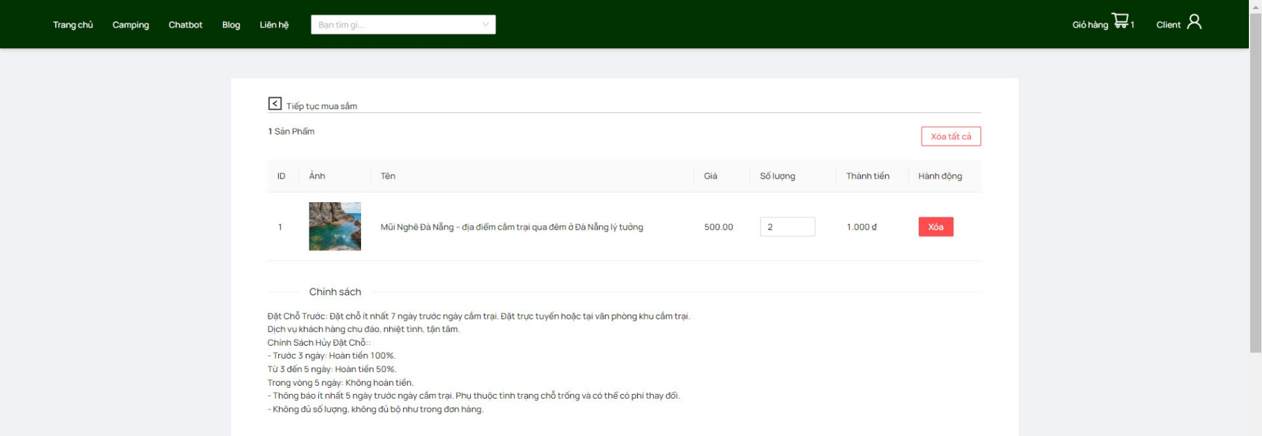

Test Case ID | Mô tả | Quy Trình | Điều kiện tiên quyết | Kết quả mong đợi | Kết quả thực tế | Kết quả |  |  | Kết quả |  |  | Chú thích
 |  |  |  |  |  | Vòng 1 |  |  | Vòng 2
 |  |  |  |  |  | Trạng thái | Ngày kiểm tra | Người kiểm tra | Trạng thái | Ngày kiểm tra | Người kiểm tra
GUI_SHOW Quản lý giỏ hàng
GUI-QLGH01 | [STT] Menu |  |  | -Label : black -Status : enable | -Label : black -Status : enable | Passed | 20/04/2024 | Nhàn | Passed | 22/04/2024 | Mạnh
FUNCTION_SHOW Quản lý giỏ hàng
FUNC-QLGH01 | Thêm sản phẩm vào giỏ hàng | 1. Truy cập vào trang sản phẩm. 2. Chọn một sản phẩm. 3. Nhập số lượng cần mua. 4. Nhấn nút thêm vào giỏ hàng. | Người dùng đã đăng nhập vào hệ thống và sản phẩm có sẵn trong cửa hàng. | Hiển thị thông báo xác nhận sản phẩm đã được thêm vào giỏ hàng. | Hiển thị thông báo xác nhận sản phẩm đã được thêm vào giỏ hàng. | Failed | 20/04/2024 | Nhàn | Passed | 22/04/2024 | Mạnh
FUNC-QLGH02 | Cập nhật số lượng sản phẩm trong giỏ hàng | 1. Truy cập vào trang giỏ hàng. 2. Chọn một sản phẩm trong giỏ hàng. 3. Nhập số lượng mới cần mua. 4. Nhấn nút cập nhật. | Người dùng đã đăng nhập vào hệ thống và có sản phẩm trong giỏ hàng. | Hiển thị thông báo xác nhận số lượng sản phẩm đã được cập nhật trong giỏ hàng. | Hiển thị thông báo xác nhận số lượng sản phẩm đã được cập nhật trong giỏ hàng. | Passed | 20/04/2024 | Nhàn | Passed | 22/04/2024 | Mạnh
FUNC-QLGH03 | Xóa sản phẩm khỏi giỏ hàng | 1. Truy cập vào trang giỏ hàng. 2. Chọn một sản phẩm trong giỏ hàng. 3. Chọn tùy chọn xóa. | Người dùng đã đăng nhập vào hệ thống và có sản phẩm trong giỏ hàng. | Hiển thị thông báo xác nhận sản phẩm đã được xóa khỏi giỏ hàng. | Hiển thị thông báo xác nhận sản phẩm đã được xóa khỏi giỏ hàng. | Passed | 20/04/2024 | Nhàn | Passed | 22/04/2024 | Mạnh
FUNC-QLGH04 | Kiểm tra hiển thị sản phẩm trong giỏ hàng | 1. Truy cập vào trang giỏ hàng. | Người dùng đã đăng nhập vào hệ thống và có sản phẩm trong giỏ hàng. | Hiển thị danh sách các sản phẩm hiện có trong giỏ hàng. | Hiển thị danh sách các sản phẩm hiện có trong giỏ hàng. | Passed | 20/04/2024 | Nhàn | Passed | 22/04/2024 | Mạnh
FUNC-QLGH05 | Kiểm tra tính đúng đắn của thành tiền | 1. Truy cập vào trang giỏ hàng. 2. Kiểm tra số lượng và giá của từng sản phẩm trong giỏ hàng. 3. Tính toán thành tiền cho mỗi sản phẩm. 4. Tính tổng thành tiền của toàn bộ giỏ hàng. | Người dùng đã đăng nhập vào hệ thống và có sản phẩm trong giỏ hàng. | Thành tiền của từng sản phẩm được tính chính xác. Tổng thành tiền của toàn bộ giỏ hàng được tính đúng. | Thành tiền của từng sản phẩm được tính chính xác. Tổng thành tiền của toàn bộ giỏ hàng được tính đúng. | Failed | 20/04/2024 | Nhàn | Passed | 22/04/2024 | Mạnh

Quản lý vé đã đặt
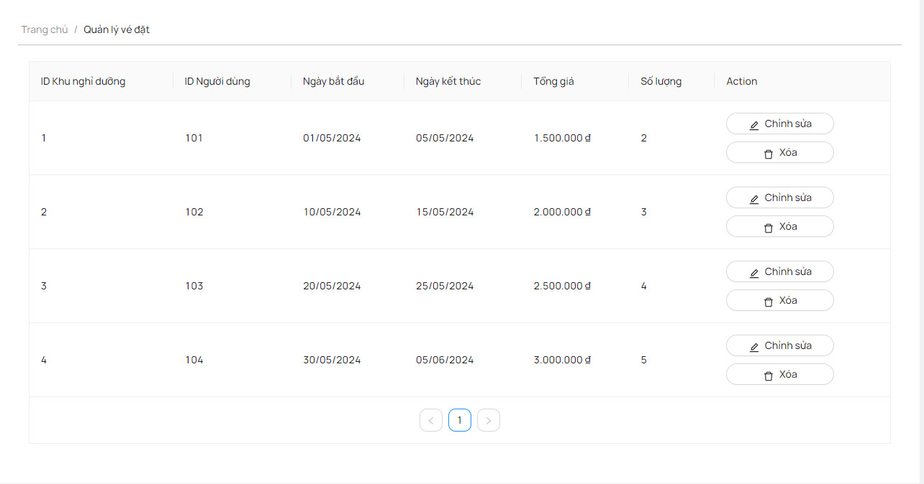
Project Name | Sử dụng Node Js và React Js xây dựng website đặt lịch cắm trại EverTrip tích hợp thanh toán online
Module Code | Quản lý vé đã đặt
 | Hoàn thành | Lỗi | Chưa kiểm tra | Bị chặn | Tổng lần kiểm tra
Round 1 | 5 | 4 | 0 | 0 | 9
Round 2 | 9 | 0 | 0 | 0 | 9

Test Case ID | Mô tả | Quy Trình | Điều kiện tiên quyết | Kết quả mong đợi | Kết quả thực tế | Kết quả |  |  | Kết quả |  |  | Chú thích
 |  |  |  |  |  | Vòng 1 |  |  | Vòng 2
 |  |  |  |  |  | Trạng thái | Ngày kiểm tra | Người kiểm tra | Trạng thái | Ngày kiểm tra | Người kiểm tra
GUI_SHOW Quản lý vé đã đặt
GUI-QLVDD01 | [Item] Menu |  |  | -Label : black -Status : enable | -Label : black -Status : enable | Passed | 20/04/2024 | Tuấn | Passed | 22/04/2024 | Tuấn
GUI-QLVDD02 | [Edit(Sửa)] Button |  |  | -Text color : black -Status : enable | -Text color : black -Status : enable | Passed | 20/04/2024 | Tuấn | Passed | 22/04/2024 | Tuấn
GUI-QLVDD03 | [Delete(Xóa)] Button |  |  | -Text color : black -Status : enable | -Text color : black -Status : enable | Passed | 20/04/2024 | Tuấn | Passed | 22/04/2024 | Tuấn
GUI-QLVDD04 | [Add(Thêm)] Button |  |  | -Text color : black -Status : enable | -Text color : black -Status : enable | Passed | 20/04/2024 | Tuấn | Passed | 22/04/2024 | Tuấn
FUNCTION_SHOW Quản lý vé đã đặt
FUNC-QLVDD01 | Tạo đơn đặt vé mới | 1. Truy cập vào trang Quản lý vé đã đặt. 2. Chọn tùy chọn tạo đơn đặt vé mới. 3. Nhập thông tin cho đơn đặt vé mới. 4. Nhấn nút lưu. | Người dùng đã đăng nhập vào hệ thống và có quyền Quản lý vé đã đặt. | Hiển thị thông báo xác nhận đơn đặt vé mới đã được tạo thành công. | Hiển thị thông báo xác nhận đơn đặt vé mới đã được tạo thành công. | Failed | 20/04/2024 | Tuấn | Passed | 22/04/2024 | Tuấn
FUNC-QLVDD02 | Chỉnh sửa thông tin đơn vé đã đặt | 1. Truy cập vào trang Quản lý vé đã đặt. 2. Chọn một đơn đặt vé từ danh sách. 3. Chọn tùy chọn chỉnh sửa thông tin. 4. Thay đổi thông tin cần chỉnh sửa. 5. Nhấn nút lưu. | Người dùng đã đăng nhập vào hệ thống và có quyền Quản lý vé đã đặt. | Hiển thị thông báo xác nhận thông tin đơn đặt vé đã được chỉnh sửa. | Hiển thị thông báo xác nhận thông tin đơn đặt vé đã được chỉnh sửa. | Failed | 20/04/2024 | Tuấn | Passed | 22/04/2024 | Tuấn
FUNC-QLVDD02 | Hủy đơn vé đã đặt | 1. Truy cập vào trang Quản lý vé đã đặt. 2. Chọn một đơn đặt vé từ danh sách. 3. Chọn tùy chọn hủy. | Người dùng đã đăng nhập vào hệ thống và có quyền Quản lý vé đã đặt. | Hiển thị thông báo xác nhận đơn đặt vé đã được hủy thành công. | Hiển thị thông báo xác nhận đơn đặt vé đã được hủy thành công. | Passed | 20/04/2024 | Tuấn | Passed | 22/04/2024 | Tuấn
FUNC-QLVDD03 | Kiểm tra hiển thị danh sách đơn đặt vé | 1. Truy cập vào trang Quản lý vé đã đặt. | Người dùng đã đăng nhập vào hệ thống và có quyền Quản lý vé đã đặt. | Hiển thị danh sách các đơn đặt vé hiện có trong hệ thống. | Không hiển thị danh sách các đơn đặt vé hiện có trong hệ thống. | Failed | 20/04/2024 | Tuấn | Passed | 22/04/2024 | Tuấn
FUNC-QLVDD04 | Kiểm tra hiển thị chi tiết đơn đặt vé | 1. Truy cập vào trang Quản lý vé đã đặt. 2. Chọn một đơn đặt vé từ danh sách. | Người dùng đã đăng nhập vào hệ thống và có quyền Quản lý vé đã đặt. | Hiển thị chi tiết của đơn đặt vé được chọn. | Hiển thị chi tiết của đơn đặt vé được chọn. | Passed | 20/04/2024 | Tuấn | Passed | 22/04/2024 | Tuấn

